GFPI-F-147-Formato Bitácora
 |  |  |  |  | Código: GFPI-F-147
 |  |  |  |  | Versión: 04
PROCESO
GESTIÓN DE FORMACIÓN PROFESIONAL INTEGRAL
NOMBRE DEL FORMATO
FORMATO BITÁCORA DE SEGUIMIENTO ETAPA PRODUCTIVA
CLASIFICACIÓN DE LA INFORMACIÓN
Pública | X | Pública Clasificada |  | Pública Reservada

Nombre de la persona con rol de aprendiz | Tipo de documento | Número de identificación | Teléfono de contacto | Correo electrónico institucional | Correo electrónico personal
Sebastian Sanchez Chacon | TI | 1105375635 | 3217693339 | ssch200913@gmail.com | No aplica

Número de grupo |  |  | Programa de formación
3080817 |  |  | Mantenimiento y ensamble de equipos electrónicos

Nombre de la empresa, ente u organización donde está realizando la etapa productiva |  | NIT | Bitácora N° | Período a reportar
SENA |  | 899.999.034-1 | 2 | 2025-10-16 | 2025-10-30

Nombre del Ente Coformador (jefe inmediato/responsable/supervisor) |  | Cargo del Ente Coformador | Teléfono de contacto | Correo electrónico
Jhon Richard Suarez |  | Docente técnico | 3104993359 | richardsuarez@comfandi.edu.co

Datos de la persona con rol de instructor de seguimiento
Nombre de la persona con rol de instructor de seguimiento: | Cesar Augusto Gonzalez Tobar |  | Correo electrónico: | cgonzaleztobar@gmail.com

 | Seleccione con una "X" el tipo de alternativa de etapa productiva que está realizando, teniendo en cuenta el subtipo al cual pertenece si es el caso:
ALTERNATIVA DE ETAPA PRODUCTIVA | SUBTIPO DE ALTERNATIVA |  | ALTERNATIVA DE ETAPA PRODUCTIVA | SUBTIPO DE ALTERNATIVA
 | Sena - Empresa | X |  | Apoyo a una unidad productiva familiar
 | Sena Proveedor Sena |  |  | De apoyo a una institución estatal nacional, territorial, o a una ONG, o a una entidad sin ánimo de lucro.
 | Producción de Centros |  | CONTRATO VÍNCULO FORMATIVO*
PROYECTO PRODUCTIVO | Proyecto productivo bajo enfoque empresarial o de investigación, desarrollo e innovación I+D+i |  | *De acuerdo a la Resolución 623 de 2020, emanada por el Mintrabajo, pasantía se denomina vínculo formativo. | Asesoría a pymes
 | Proyectos Ruta Emprendedora SENA |  |  | Vínculo formativo prácticas en la economia popular y/o campesina
 | Proyecto productivo prácticas en la economia popular y/o campesina |  |  | Contrato de aprendizaje (regular)
 | Proyecto productivo a través de convocatorias SENNOVA |  | CONTRATO DE APRENDIZAJE | Contrato de aprendizaje a través de convocatorias SENNOVA
 | Monitoría (regular) |  |  | Contrato de aprendizaje por medio de prácticas en la economia popular y/o campesina
MONITORÍA | Monitoría a través de convocatorias SENNOVA |  | VÍNCULO LABORAL | Vínculo laboral (regular)
 | Otra |  |  | Vínculo laboral por medio de prácticas en la economia popular y/o campesina

DESCRIPCIÓN | DE LA ACTIVIDAD | FECHA DE INICIO | FECHA DE FIN | EVIDENCIA DE CUMPLIMIENTO (Indique si corresponde a un documento, proceso, producto, entregable u otro) | OBSERVACIONES, INASISTENCIAS, DIFICULTADES PRESENTADAS
(Ingrese cuantas filas | sean necesarias) |  |  | En anexo puede fortalecer la evidencia si es el caso. | Y/O COMENTARIOS REALIZADOS POR LAS PERSONAS CON ROL DE: APRENDIZ Y/O JEFE INMEDIATO
Se realizó el ensamblaje mecánico del rover, montando el chasis con ruedas, motores DC y el driver L298N para control de movimiento. Se integró la fuente de alimentación de +12V y se cableó el sistema de potencia, verificando polaridades y conexiones mediante prueba de continuidad. La estructura se optimizó para albergar posteriormente los componentes de computación. |  | 2025-10-03 | 2025-10-10 | Fotografía del chasis ensamblado con componentes electrónicos integrados | Se desarrollaron habilidades en integración mecatrónica básica y gestión de cableado de potencia. Esta etapa proporcionó la base física para el prototipo M.A.N.G.O., donde la correcta disposición mecánica determina la estabilidad y funcionalidad del sistema.
Se desarrolló el firmware básico en Raspberry Pi 4 para control de motores mediante el driver L298N y captura de imágenes con cámara USB. Se configuraron los pines GPIO para control de dirección y velocidad, y se implementaron scripts en Python para operación remota. Se iniciaron pruebas de captura y procesamiento básico de imágenes con la arquitectura NCS2. |  | 2025-10-11 | 2025-10-16 | Código fuente de control y captura, y fotografías del sistema en operación. | Se adquirió competencia en programación embebida para control motriz e integración de periféricos. Esta fase es fundamental para el desarrollo del subsistema de navegación y captura de datos ambientales en el proyecto M.A.N.G.O.
Se realizó un análisis técnico de 8 módulos LoRa en la banda de 433 MHz para determinar el más adecuado para el proyecto M.A.N.G.O. Se compararon especificaciones clave: sensibilidad, potencia de transmisión, consumo energético, interfaz (SPI/UART) y costo. El análisis incluyó modelos como LoRa LR03, Ra-02 y placas con chipset SX1262. |  | 2025-10-17 | 2025-10-21 | Documento de análisis comparativo con especificaciones técnicas y enlaces comerciales de los módulos evaluados. | Se desarrolló la capacidad de seleccionar componentes mediante criterios técnicos específicos. La elección del módulo LoRa es fundamental para garantizar la comunicación confiable a larga distancia del monitor de gases, optimizando el consumo energético para operación autónoma con batería.
Se realizó el montaje completo del circuito en protoboard, caracterizado por su extensión y densidad de componentes. La ejecución requirió gestión meticulosa del cableado: correcto corte de conductores, adecuado aislamiento de terminales, implementación de puentes organizados y verificación punto a punto de conexiones. El proceso incluyó la colocación precisa de múltiples resistencias, microcontroladores (555, 74LS90 y 74LS47) y componentes activos, asegurando la ausencia de cortocircuitos y conexiones flojas. |  | 2025-10-22 | 2025-10-29 | Fotografía que evidencia la escala del montaje, organización de cableado y detalles de acabado en conexiones. | Un montaje extenso exige máximo cuidado en la ejecución. La experiencia confirmó que en electrónica, la robustez del conjunto depende críticamente de detalles aparentemente menores como el largo exacto de conductores y la calidad de las conexiones. Ademas de que deja claro, que una correcta planeación y un correcto seguimiento de los pasos, lleva a resultados y montajes profesionales.

 | Decreto 055 de 2015, por el cual se reglamenta la afiliación de estudiantes al Sistema General de Riesgos Laborales y se dictan otras disposiciones
Este espacio debe ser siempre diligenciado.
Artículo 11. Obligaciones de la institución de educación. Corresponde a las instituciones de educación a las que pertenezcan los estudiantes, que deban ser afiliados al Sistema General de Riesgos Laborales de conformidad
con el presente decreto:
1. Revisar periódicamente que el estudiante en práctica desarrolle labores relacionadas exclusivamente con su programa de formación o educación, que ameritaron su afiliación al Sistema General de Riesgos Laborales.
2. Verificar que el espacio de práctica cuente con los elementos de protección personal apropiados según el riesgo ocupacional.
¿La persona con rol de aprendiz se encuentra afiliado a la ARL? | Indique el nivel de riesgo actual | ¿El nivel de riesgo de la ARL corresponde a las actividades que desarrolla la persona con rol de aprendiz en la empresa? | Si | ¿La persona con rol de aprendiz cuenta con los elementos de protección personal (EPP), requeridos para desarrollar su etapa productiva? | Si
Si | 1

 |  | Persona con rol de aprendiz: recuerde diligenciar completamente el formato bitácora y entregarlo o subirlo al espacio asignado para este

 |  |  |  | 2025-10-30
Firma de la persona con rol de aprendiz |  |  |  | Fecha entrega bitácora

 | Firma de la persona con rol de instructor de seguimiento |  |  | Firma de la persona con rol de jefe inmediato
Nota: Los datos proporcionados serán tratados de acuerdo con la Política de Tratamiento de Datos Personales del SENA y a la Ley 1581 de 2012

Anexo: Es opcional relacionar evidencia fotográfica de las actividades desarrolladas
(No aplica documentos de la empresa u otros aspectos sensibles)
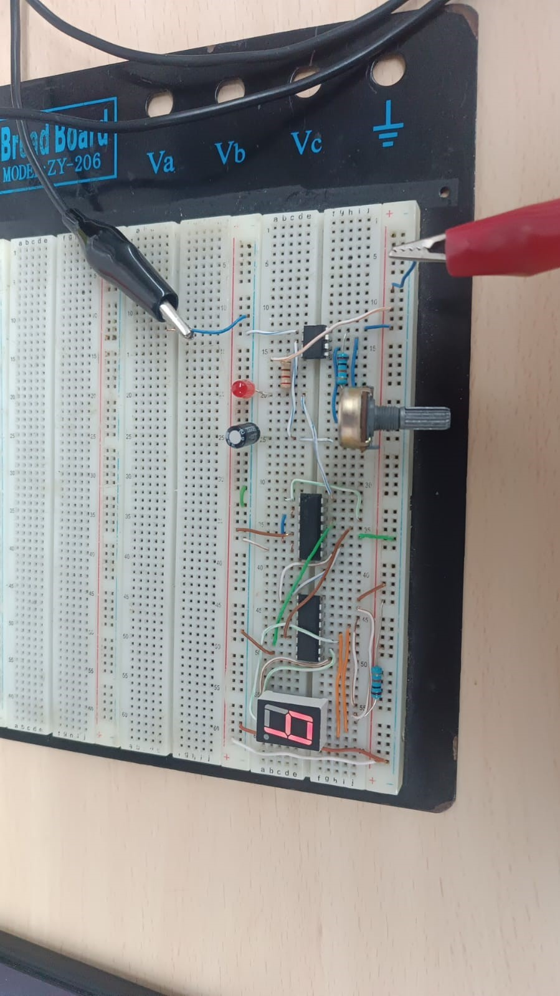 | 